COBERTORES
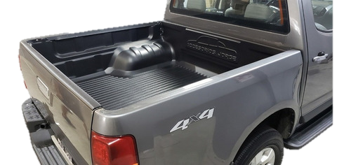
COBERTORES - LISTA PRECIOS 03 DE JULIO 2023

 | COBERTOR DE CAJA

 | CODIGO | CAMIONETA | PRECIO
 | 501 | Amarok Cabina Doble | $ 57,700.00
 | 503 | Amarok Cabina Simple | $ 69,800.00
 | 332N | Ranger 99/2012 Cabina Doble | $ 57,700.00
 | 333N | Ranger 2013+ Cabina Doble | $ 57,700.00
 | 336N | Ranger 2013+ Cabina Simple | $ 69,800.00
 | 119N | Hilux 2005/2015 Cabina Doble | $ 57,700.00
 | 144N | Hilux 2005/2015 Cabina Simple | $ 69,800.00
 | 120N | Hilux 2016+ Cabina Doble | $ 57,700.00
 | 145N | Hilux 2016+ Cabina Simple | $ 69,800.00
 | 436N | S10 99/2011 Cabina Doble | $ 57,700.00
 | 437N | S10 2012+ Cabina Doble | $ 57,700.00
 | 438N | S10 2012+ Cabina Simple | $ 69,800.00
 | 210N | Frontier 2016+ / Alaskan C.D | $ 57,700.00
 | 211N | Frontier 2022+ | $ 57,700.00
 | 640N | Peugeot Partner / Berlingo Furgon | $ 49,500.00
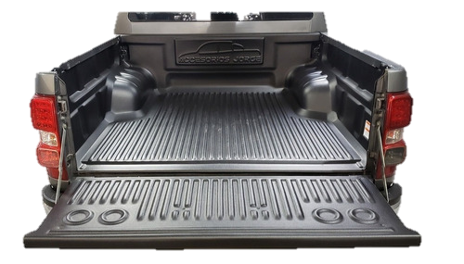
 | 630N | Renault Kangoo 2018+ | $ 49,500.00

